数据库
 |  |  | 判断表里面所有列名有某列名：
 | 数据库： |  |  | select "role_id" in (select COLUMN_NAME from information_schema.columns where table_name='t_user') x;
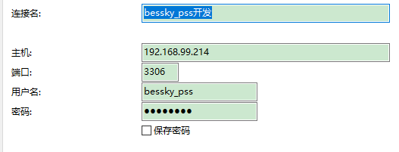

 |  |  | distinct 不仅去重，默认升序

20092009

bessky_pss_system | t_role和t_department

 | SELECT role_id, role_name,department.department_name, department.department_id FROM t_role LEFT JOIN t_department department ON department.department_id = t_role.department_id
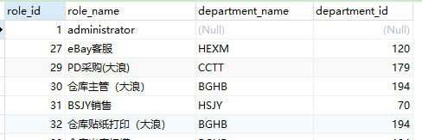

bessky_pss_system | t_user和t_role通过t_user_role中间表

 | SELECT
 |  | users.user_id,
 |  | users.NAME,
 |  | department.department_id,
 |  | department.department_name,
 |  | role.role_id,
 |  | role.role_name
 | FROM
 |  | t_user users
 |  | LEFT JOIN t_department department ON users.department_id = department.department_id
 |  | LEFT JOIN t_user_role user_role ON users.user_id = user_role.user_id
 |  | LEFT JOIN t_role role ON user_role.role_id = role.role_id

bessky_pss_system | 权限表，角色权限表，角色表
 | SELECT DISTINCT
 |  | role_per.role_id,
 |  | role.role_name,
 |  | per.permission_id,
 |  | per.permission_name,
 |  | per.permission_code
 | FROM
 |  | t_role_permission role_per,
 |  | t_permission per ,
 |  | t_role role
 | WHERE
 | role_per.permission_code = per.permission_code
 | and role.role_id = role_per.role_id

项目
dubbo+spring boot

jsp+tomcat

 | bessky-starter
 | /bessky-starter-sqler
 |  |  |  | test/res |  | 数据库位置

 | bessky-pss |  |  |  |  |  |  |  |  | LogisticsNewController层
 | /bessky-pss_web |  |  | com.bessky.pss.portal.business.logistics.action |  |  |  |  |  | logistics/new/get获取包裹号/跟踪号 |  |  | new OrderQueryCondition().setOrderIds(orderIds)=query
 |  |  |  |  |  |  |  |  |  |  |  |  | orderFacade.queryOrdersForLogistics(query)

 | /bessky-erp-façade |  |  | com.bessky.erp.order.manager.bean; |  |  |  |  |  | OrderQueryCondition |  | (订单主键list，平台订单号list, 海外仓状态list)

 |  |  |  | com.bessky.erp.order.manager.facade |  |  |  |  |  | OrderFacade |  | (查询订单总数，查询订单list,查询订单跟踪号list)

 | /bessky-pss_web
 |  |  |  | webapp.com.bessky.pss.portal |  |  |  | index.jsp首页
 |  |  |  |  |  |  |  |  |  | orders
 |  |  |  | com.bessky.pss.portal.business.order.action; |  |  |  |  |  | ordercontroller层 |  |  | order_list | 运输方式 | items="${domain.transportations } | EL表达式取作用域值：list
 |  |  |  |  |  |  |  |  |  |  | // 物流方式
 |  |  |  |  |  |  |  |  |  |  | transportationModeService.queryAuthTransportationModes()
 |  |  |  |  |  |  |  |  |  | method:
 | bessky-erp |  |  |  |  |  |  |  |  |  | get请求
 | /bessky-erp-façade
 |  |  | api包 | service接口

 | bessky-api
 | /bessky-api-xx |  | facade包 | xxximpl实现类

继承
 |  |  | call包 | 抽象类
继承

 |  |  |  | 其他类

 |  | bessky-api-core | common-http包 |  | AbstractHttpCall |  | (HTTP请求基类/抽象类/方法protected)

 | bessky-erp
 | /bessky-logistics

继承
 |  | bessky-erp-logistics | api物流公司包 |  | baxing物流 |  | entity
 |  |  |  |  |  |  | BaXingCall物流API接口 |  | （psf常量：提供的URL，八星的url; 方法：创建物流订单【保存pdf面单】封装请求参数 包裹信息 获取签名 保存面单到fastdfs 获取面单 加入分拣码到文件 统一客户单号 保存面单到fastdfs兼容老地址）

实现
 |  |  | auto包 |  | AbstractLogisticsCall抽象类 |  |  | （跟踪号，服务商号，初始化请求客户端）

 |  |  |  |  | LogisticsCall接口 |  | (接口返回信息，物流公司种类）
传入Mode
 |  |  |  |  | LogisticsCallContext前端数据

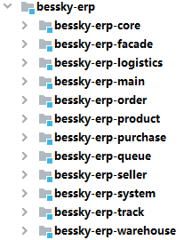
 |  |  |  |  |  | java: | Lazada平台站点枚举(各国url），物流公司平台枚举
 |  |  |  |  |  |  | 订单枚举
 |  |  |  |  |  |  | Constants常量包（接口？）
 |  |  |  |  |  |  | 缓存名（汇率，国家..字符常量等于相同的字符串）
 |  |  |  |  |  |  | util:文件名后面添加日期
 |  |  |  |  |  |  | kafkaTopic接口
 |  |  |  |  |  | res: | ehcache的配置文件

 |  |  |  |  |  | java: | 物流公司api接口：八星物流
 |  |  |  |  |  |  | 海外仓订单，结算..接口 |  | façade.impl实现：上传fastdfs,uploadLabelLocal
 |  |  |  |  |  | auto: | logisticsDispather自动申请跟踪号

 |  |  |  |  |  | res:

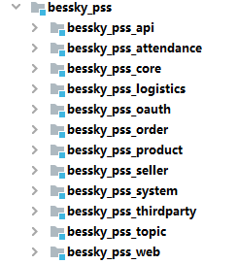
controller层

 |  |  |  |  |  | java: | dict物流公司平台枚举页面缓存

 |  |  |  |  |  | res:

 |  |  |  |  |  | java:

 |  |  |  |  |  | res:

 |  |  |  |  |  | webapp:

服务器布局
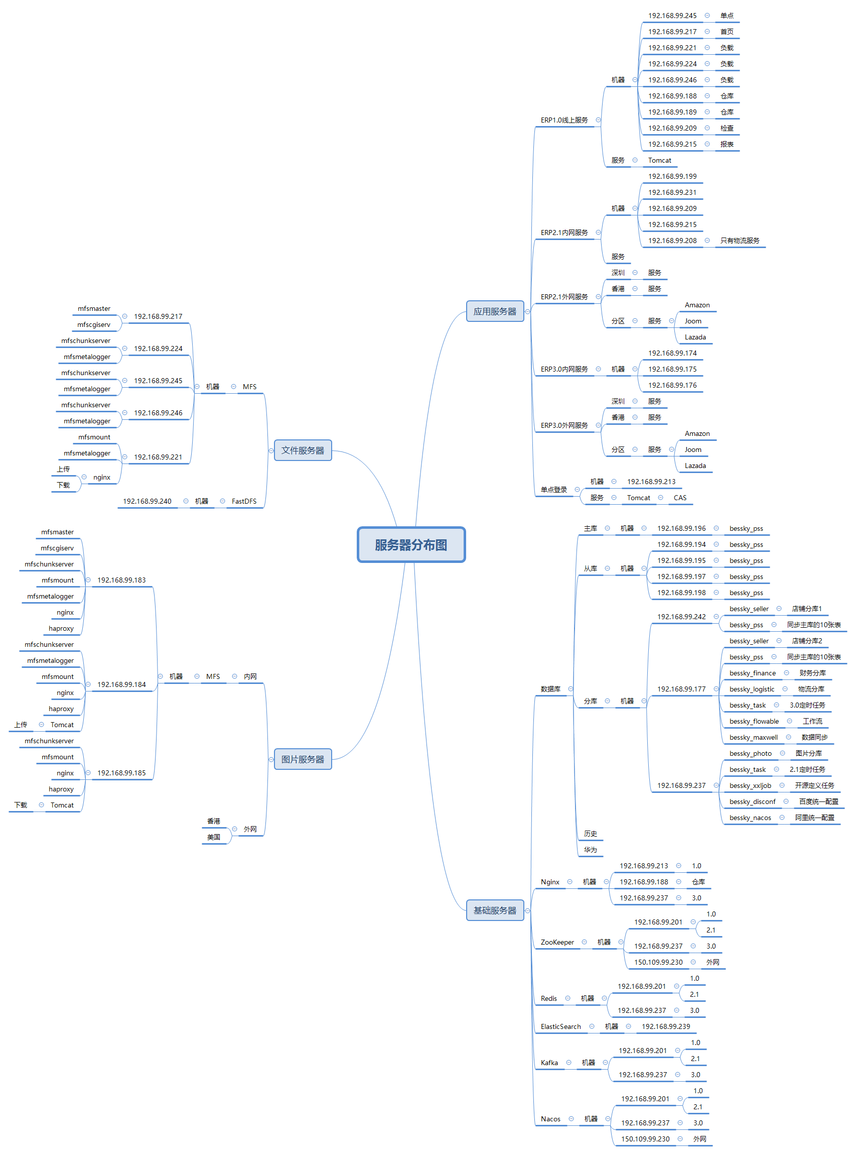

mooseFS驼鹿，分布式文件系统
数据分散，用户看到整体，64MB以上大文件

单个小文件
不支持FUSE，就不能挂载文件系统（非真实的文件系统：FAT,HFS..）
用户空间文件系统（Filesystem in Userspace）

项目细则
注释：
 | /**
 | * wish邮线上
 | *
 | * @author 江志超
 | * @version Bessky V100R001 2018年12月28日
 | * @since Bessky V100R001C00
 | */

entity
public class ShiXingApiRequestEntity {
private String token;
 | getting&setting

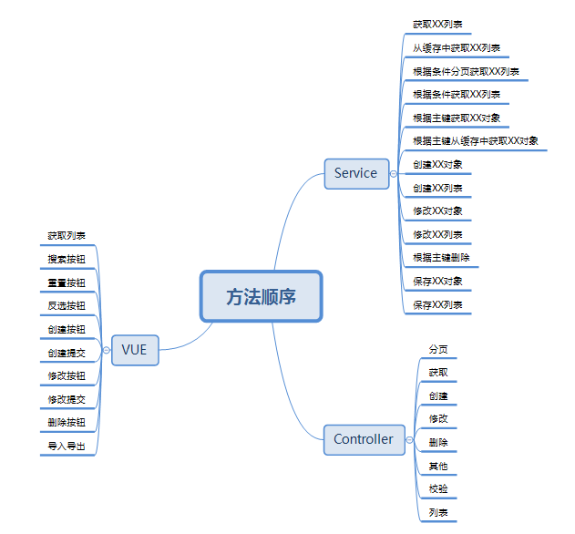

新系统开发流程：
1、申请需求编号
2、编写开发指导
3、提交生成代码
4、编写需求代码

 | 订单列表：

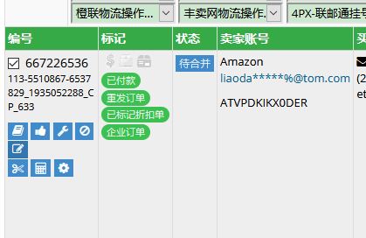

修改订单里面添加sku,其他问题可以异常修复

 | 订单操作-清除跟踪号

JavaEE
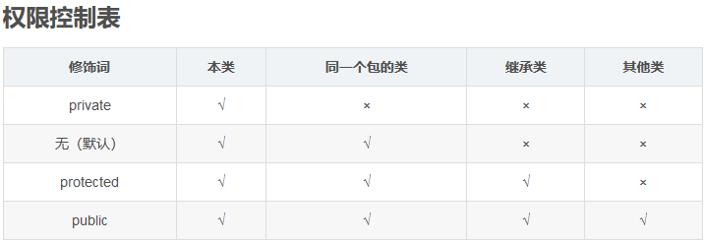

Constants
单独写一个常量类Constants用来保存固定的常量，这些常量在代码调用过程中值又容易发生改变的等等情况，此时不必在代码中修改值，直接在该类中修改即可

枚举-组织常量

在JDK1.5 之前，在Java中定义常量都是public static final TYPE a; 这样的形式。有了枚举，你可以将有关联关系的常量组织起来，使代码更加易读、安全，并且还可以使用枚举提供的方法。
POSTAL_PARCEL("1", "邮政小包分区")

